DOCUMENTOS HABILITANTES
UNIVERSIDAD DEL CAUCA - VICERRECTORÍA ADMINISTRATIVA
INFORME DE EVALUACIÓN DE OFERTAS
CONVOCATORIA PÚBLICA LEY DE GARANTIAS N° 080- 2022
VERIFICACIÓN REQUISITOS HABILITANTES - PROPONENTES
Popayán, 10 de mayo del 2022
VALOR: $27.935.000
OBJETO: CONTRATAR SERVICIOS DE DOCENTES PARA ORIENTAR LOS MODULOS PARA EL CURSO DE PREPARACIÓN PARA LA PRUEBA SABER 11
ITEM | PROPONENTES | PERFIL 1 |  | PERFIL 2 |  | PERFIL 3 |  | PERFIL 4
 |  | Licenciado en lenguas modernas Español Ingles |  | Biologo |  | Quimico |  | Ingeniero en electrónica y telecomunicaciones o título afin
 |  | Nelsy Elvira Benitez Luna |  | Jhoy Fleming Córdoba Calvo |  | Yudy Carolina Imbachi Claros |  | Isabel Cristina Mejia C. |  | Nelson Alfredo Jimenez Caballero
 | REQUERIMIENTOS | CUMPLE | OBSERVACION | CUMPLE | OBSERVACION | CUMPLE | OBSERVACION | CUMPLE | OBSERVACION | CUMPLE | OBSERVACION
 | REQUISITOS HABILITANTES
1 | FOTOCOPIA CEDULA DE CIUDADANIA O EXTRAJERIA | SI |  | SI |  | SI |  | SI |  | SI
2 | REGISTRO UNICO TRIBUTARIO | SI |  | SI |  | SI |  | SI |  | SI
3 | CERTIFICADO DE ANTECEDENTES FISCALES | SI |  | SI |  | SI |  | SI |  | SI
4 | CERTIFICADO DE ANTECEDENTES DISCIPLINARIOS | SI |  | SI |  | SI |  | SI |  | SI
5 | CERTIFICADO DE ANTECEDENTES JUDICIALES | SI |  | SI |  | SI |  | SI |  | SI
6 | REGISTRO NACIONAL DE MEDIDAS CORRECTIVAS | SI |  | SI |  | SI |  | SI |  | SI
7 | FORMATO UNICO HOJA DE VIDA DE LA FUNCION PUBLICA | NO | No aporta el formato hoja de vida SIGEP | SI |  | NO | No aporta el formato hoja de vida SIGEP | NO | No aporta el formato hoja de vida SIGEP | SI
8 | FOTOCOPIA DE LOS TITULOS QUE ACREDITEN IDONEIDAD PROFESIONAL | SI |  | SI |  | SI |  | SI |  | SI
9 | EXPERIENCIA | SI |  | SI |  | SI |  | SI |  | SI
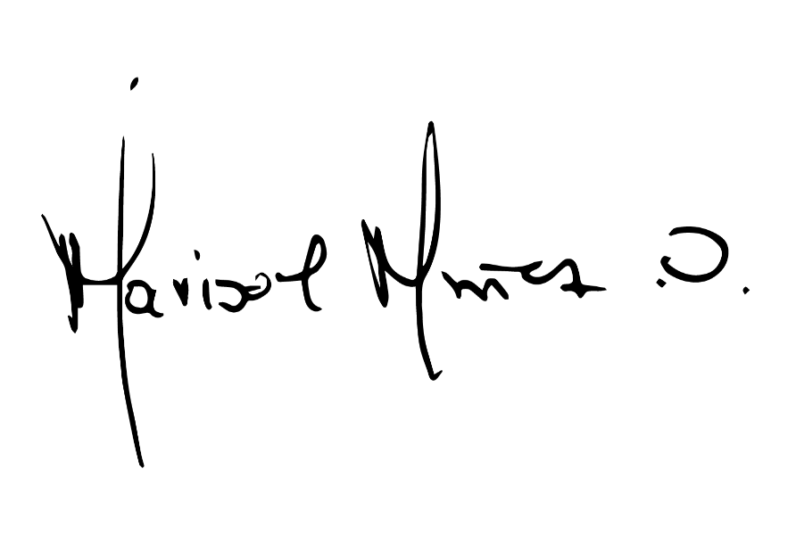
CONCEPTO |  | NO HABIL |  | HABIL |  | NO HABIL |  | NO HABIL |  | HABIL

 |  |  | MARISOL MUÑOZ ORDOÑEZ
 |  |  | Directora CECAV

